ფორმა
 | ფოტო | დასახელება | ტექნიკური მახასიათებლები | რაოდენობა | ფასი(ერთეული) | ფასი(ჯამური)
1 |  | სტენდი | ზომა: სიმაღლე 1 მ, სიგანე 90 სმ, სიღრმე 75 სმ მასალა: ხის ფერი, მატი აკრილი ხის ფაქტურით. | 65
4 | 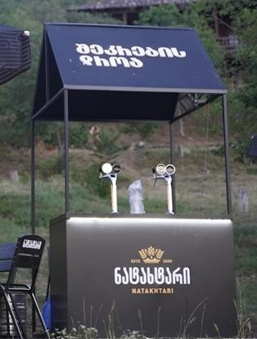 | გადახურული სტენდი | ზომა: სიგანე 2მ, სიმაღლე 1 მ, სიღრმე 70 სმ. მასალა: რკინის კონსტრუქცია, მდფ-ის იატაკი, მაგიდა შავი აკრილი, დიოდურ განათება, დროსელი, ამოსერილი ლოგო. სახურავი მყარი მასალა დაბეჭდილი სტიკერით. | 5
 |  |  |  |  | 0 | 0

 |  | შემოთავაზების პირობები ძალაშია:
 |  | კომპანიის დასახელება:
 |  | საიდენტიფიკაციო კოდი:
 |  | ელ-ფოსტა: |  |  | ხელმოწერა:
 |  | საკონტაქტო ნომერი:
 |  | საკონტაქტო პირი:
 |  | მისამართი:

